特性マトリクス (380Dカバー)
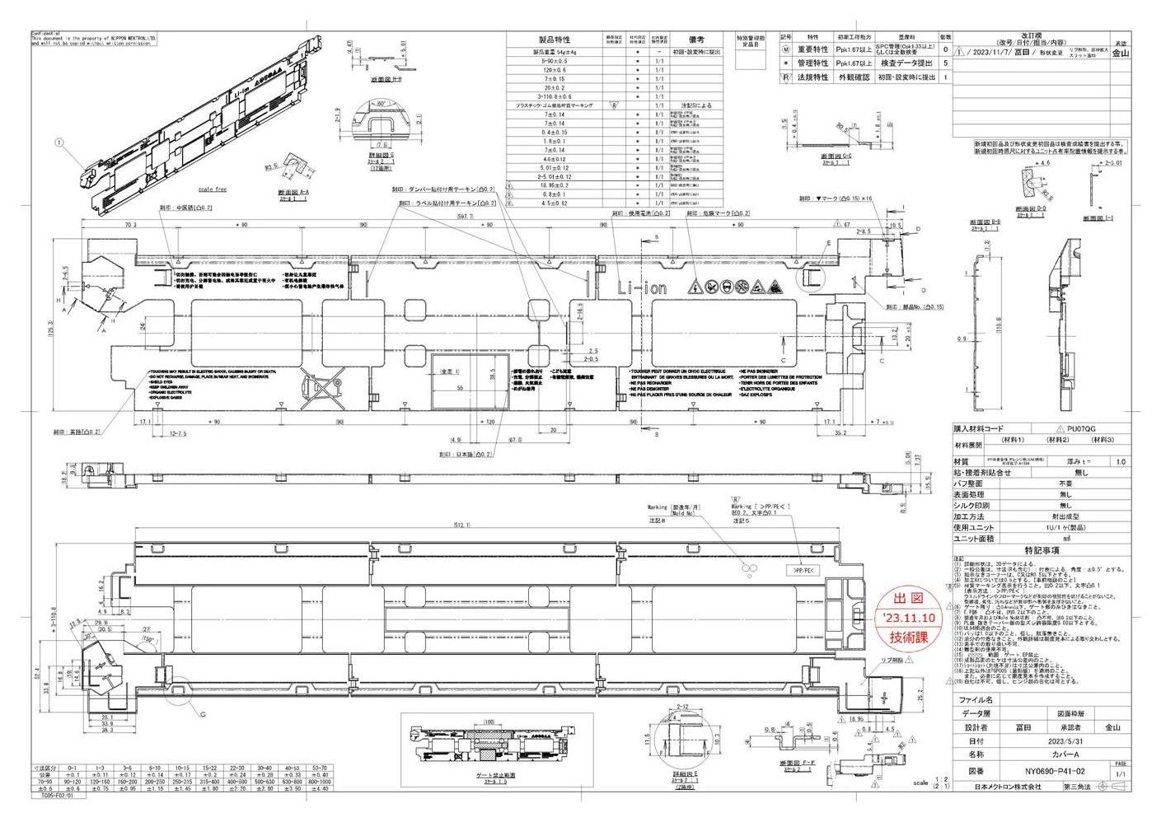
特性マトリクス |  |  |  |  | 文書番号 ： | HH-5402

 |  |  |  |  | 承認 | 確認 | 作成
コントロールプラン番号 ： |  | HH-5014 |  |  | 平野 | 石井 | 今村
部品番号 ： |  | NY0690/NY0691 NY0698/NY0699
部品名 ： |  | カバーA／カバーB

Rev. | 日付 | 改訂理由
0 | 2021-11-15 | 新規作成
1 | 2024-02-06 | 見直し

 |  |  |  |  |  |  | 1/1

工程番号 | 工程名 |  | 特性マトリクス
 |  |  |  | 管理特性 | 重要特性 | 法規特性
1 | 材料受入 |  |  |  |  |  |  | Ⓜ
2 | 成形準備 |  |  |  |  |  |  | *
3 | 条件設定 |  |  |  |  |  |  | Ⓣ
4 | セットアップ検査 |  |  | *
5 | 成形
6 | インターバル検査
7 | 工程内検査
8 | 出荷検査 |  |  | *
9 | 計量
10 | 梱包
11 | 引渡し

